1스테이지
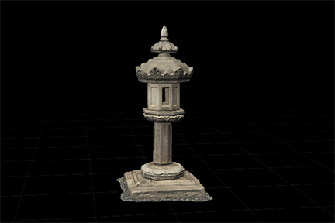
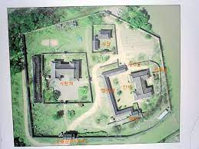
1 스테이지: 스산한 마을 |  |  |  |  | 기타 | 예시
사진 | 이름 | 기능 | 설명 | 크기
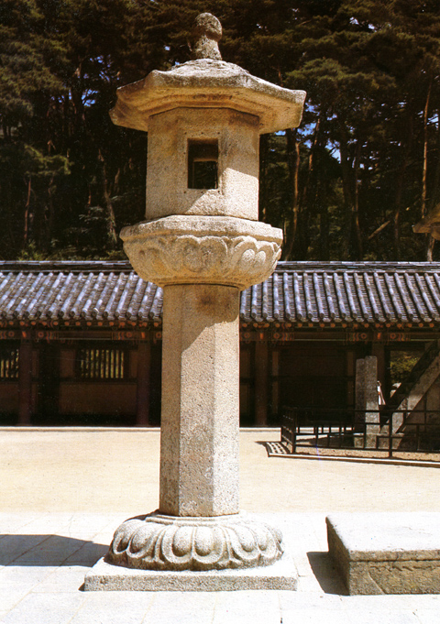 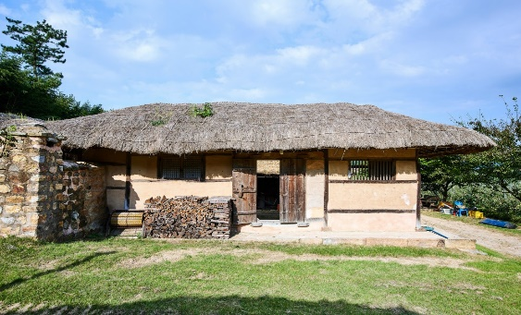 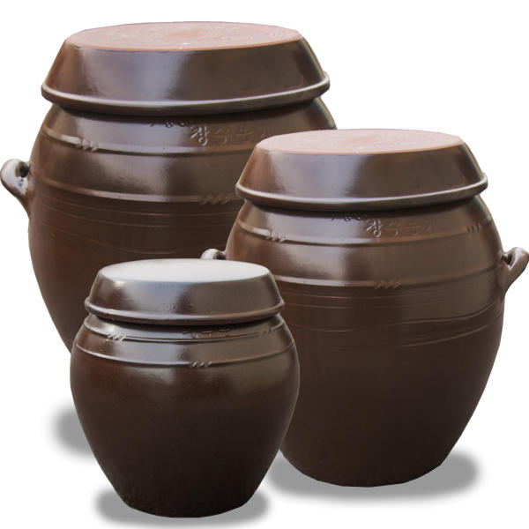 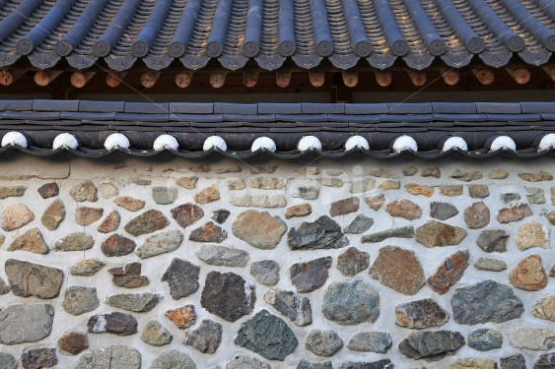 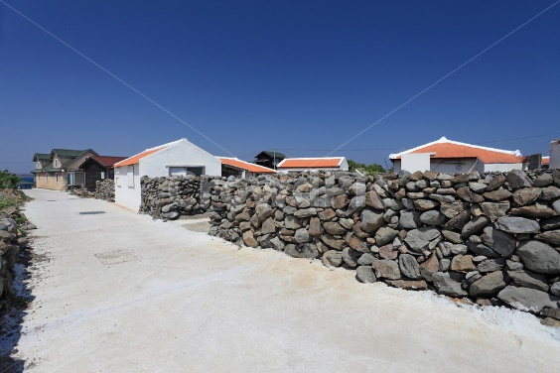 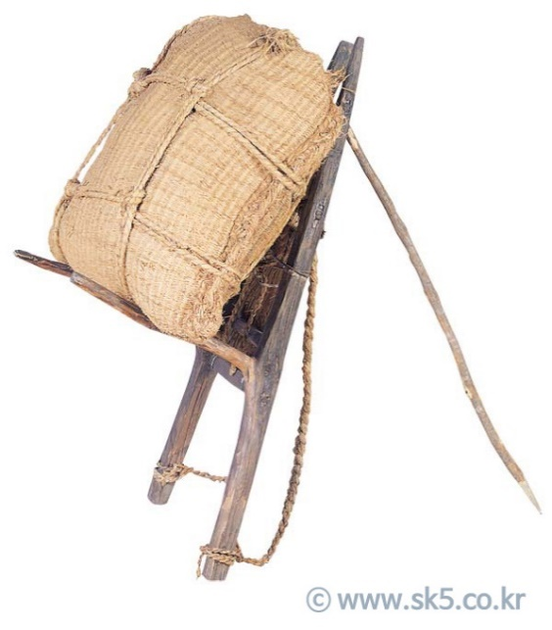 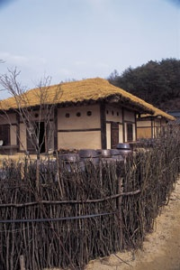 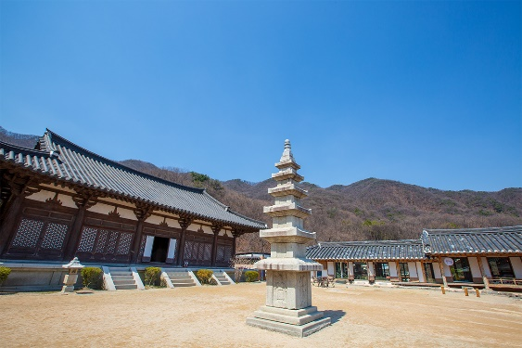 | 석등 (Stone Lantern) | 상호작용 가능 상호작용 시 빛이 나온다. | 길 측면에 설치되어 있는 광원. | 만들 캐릭터와 같은 크기 약 160~170cm |  |  | 양반집의 대략적인 모습 |  | 크기별 항아리
 |  |  | (우측은 석등 모델링) | https://www.heritage.go.kr/heri/threeD/select3DCulDetail.do?pageNo=6_3_1_0&pageIndex=1&cpNo=1121103640000
 | 초가집 (Thatched Cottage) | x | 오브젝트 마을 구성할 때 사용
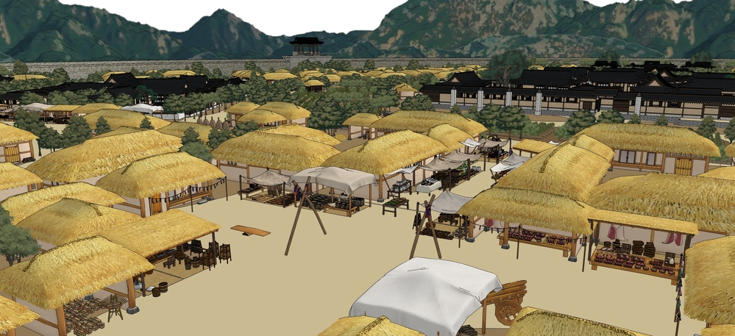
 | 장독대 (Jangdokdae) | 어떠한 경우로든 데미지를 입으면 깨진다. | 플레이어 에게 회복 또는 아이템을 제공하는 오브젝트 |  | 제작자 재량으로 크기별로 만들 것 |  | 전통 마을 모델링
 |  |  |  |  |  |  | 돈드로우( 모델링 스케치) https://www.dontdraw.com/bbs/pview/41738
 | 기와 담장 (Tiled Fence) | x | 고급 담당. 양반집 주변을 두르고 있는 담장 | 약 2m~2.3m |  |  | 전통 시장 거리 모델링 | 자료 링크 | 한국의 집 https://www.koreahouse.or.kr/brd/board/659/L/menu/561?thisPage=8&brdType=&bbIdx=&searchField=contentAll&searchText=
 | 돌 담장 (Stone Fence) | x | 일반 담장. 일반 초가집 주변을 두르고 있는 담장 | 1m~1.2m |  | 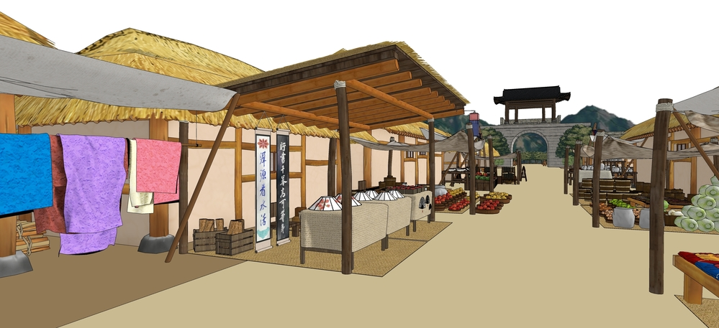 |  |  | 국가문화유산포털 3D 자료 https://www.heritage.go.kr/heri/threeD/select3DCulDetail.do?pageNo=6_3_1_0&pageIndex=1&cpNo=1121103640000
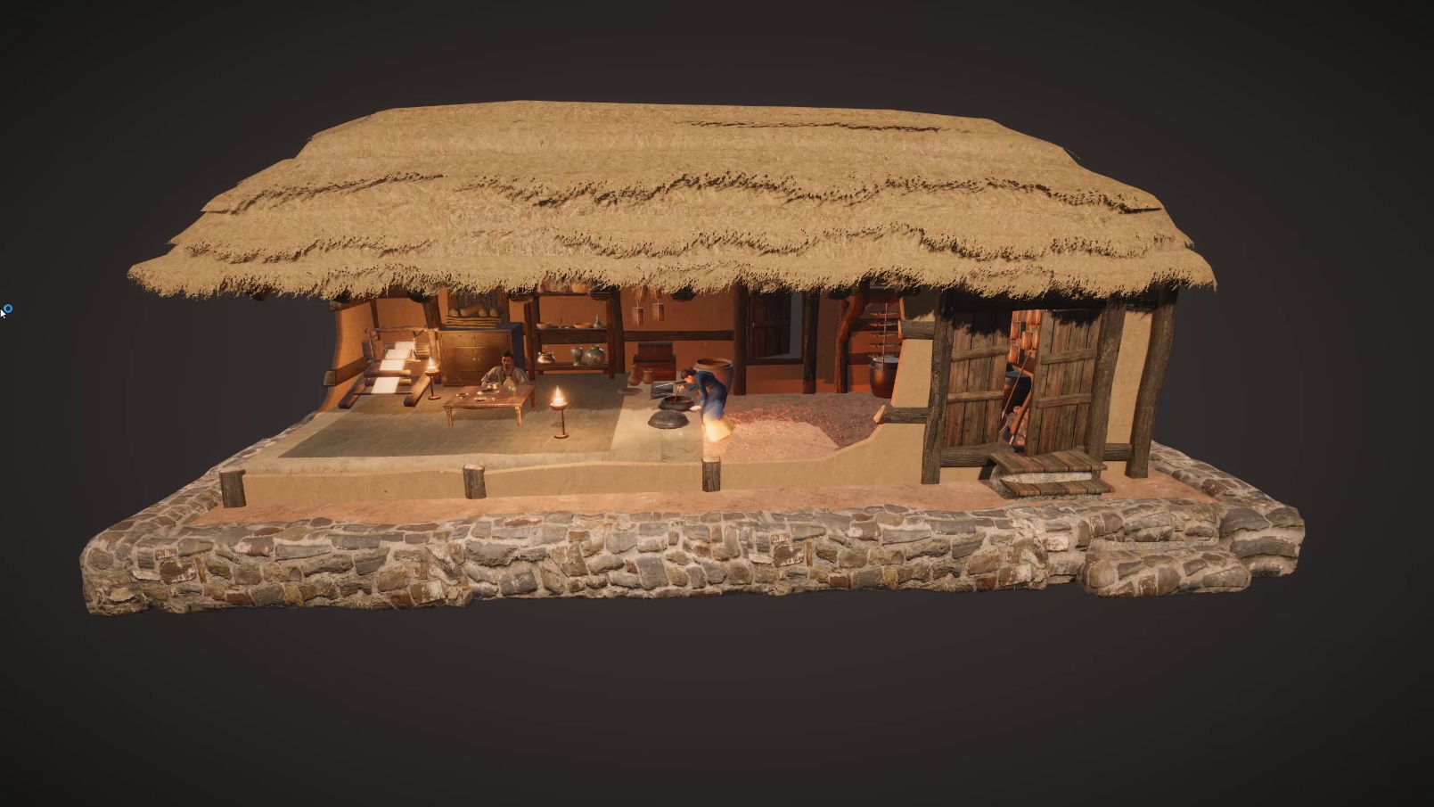
 | 나무 담장 (Wooden Fence) | x | 나무 담장 주막 또는 일반 초가집의 담장 | 1m~1.2m |  |  | 초가집 세부 모델링 (아래 링크는 유니티 에셋) |  | 핀터레스트 https://www.pinterest.co.kr/pin/757730706034293017/
 |  |  |  |  |  |  | https://assetstore.unity.com/packages/3d/props/exterior/korea-goryeo-village-palace-207917 |  | 경기관광 https://www.ggtour.or.kr/story/travel.php?tmenu=&smenu=&stitle=&tsort=1&msort=141&board_code=5&board=5&s_category_name=&s_view_yn=&key=&no=63499&mode=newdetail&page=1&s_tag=%EC%82%AC%EA%B7%B9%EC%B4%AC%EC%98%81%EC%A7%80&s_admin_no=
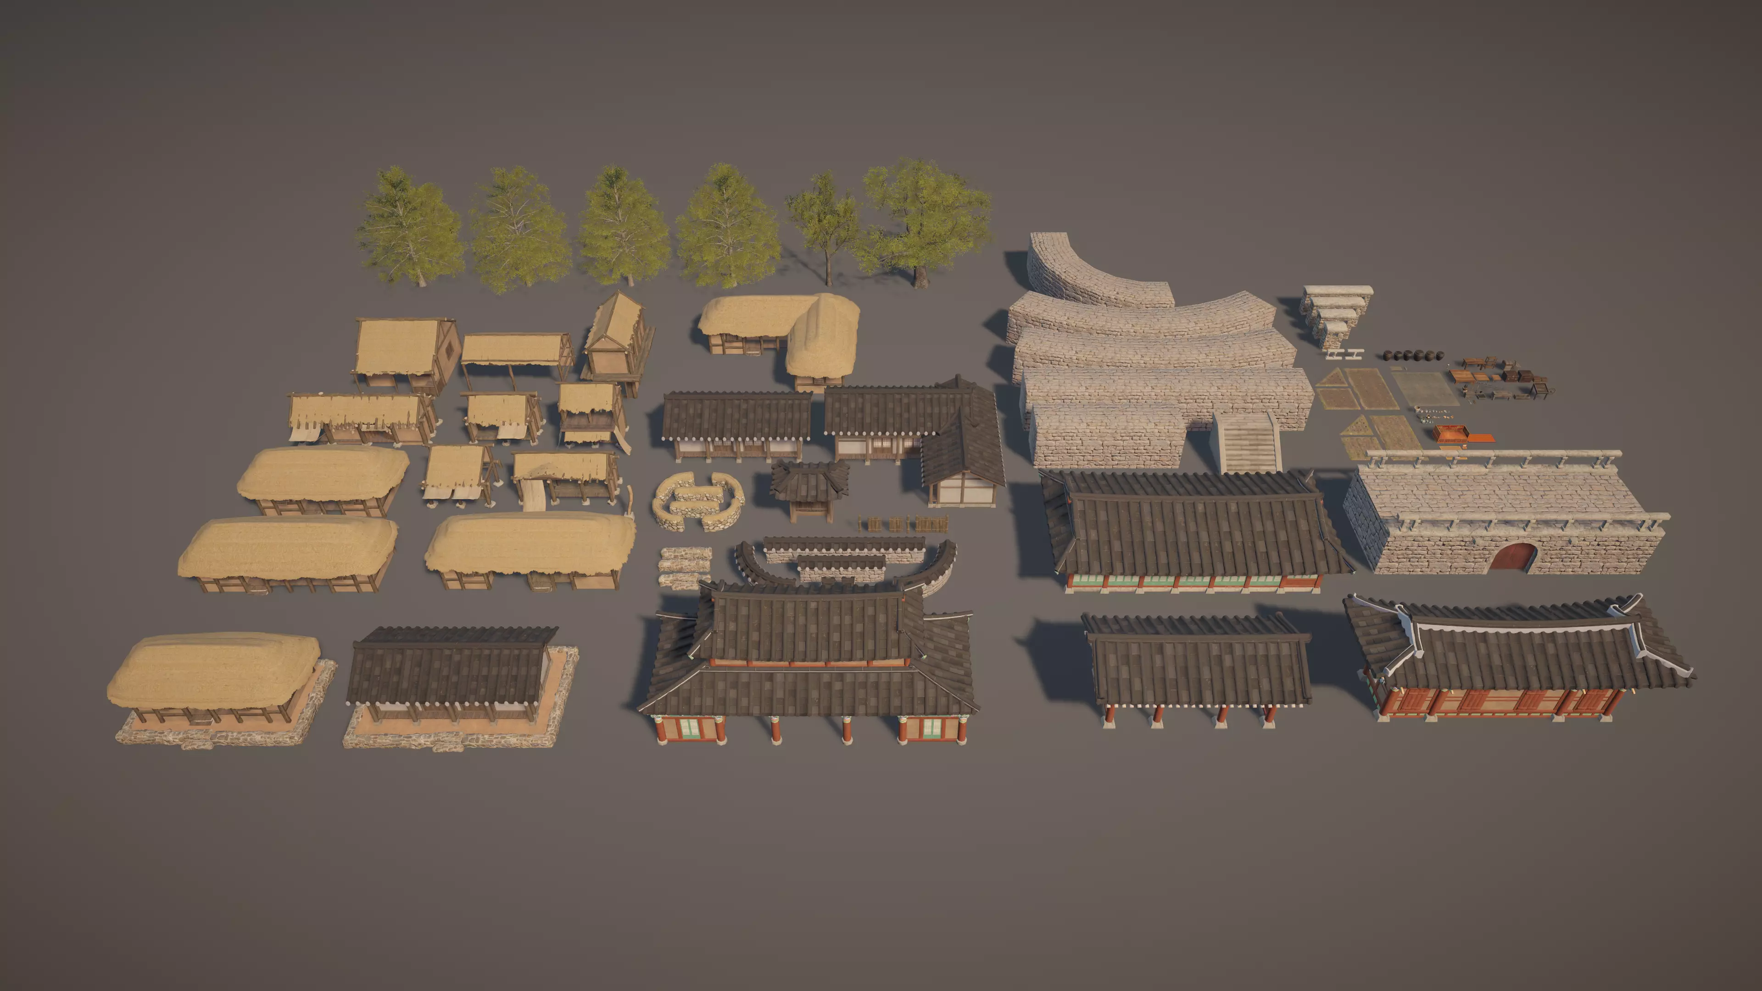
 | 지개 (Korean A-frame carrier) | x | 마을을 꾸미는 젝트 |  |  |  |  |  | 디지독 (웹툰 모델링 사이트, 참고용) https://www.digidog3d.com/shop/item.php?it_id=1626266018
 | 볏짚 (Rice Straw) | x | 마을을 꾸미는 오브젝트 |  |  |  | 대략 필요한 것들 |  | 돈드로우( 모델링 스케치) https://www.dontdraw.com/bbs/pview/41738
 | 기와집 (Tile-Roofed House) | x | 보스존인 양반집 오브젝트 | 제작 시 조율 예정 | 중앙의 전투 구역이 있을것을 참고하여 넓은 공간 확보 필요
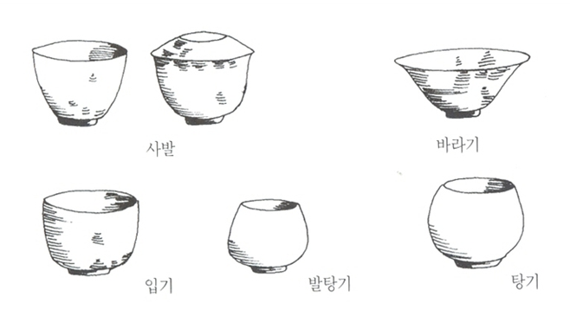
 |  |  |  |  |  |  | 자기 그릇

2스테이지
2 스테이지: 산군 |  |  |  |  | 기타
사진 | 이름 | 기능 | 설명 | 크기
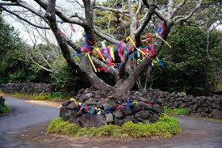 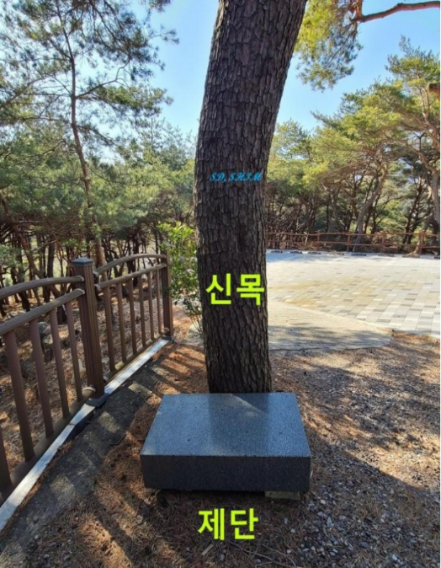 |  |  |  | 미정

 | 신목, 제단 (divine tree) (altar) | x 오브젝트

